Hoja1
ACCESO A E.T. HP |  |  |  | ESTACION TRABAJO HP C-1000

 |  |  | Equipo con salida de video DVI
 |  | NODO-1 |  |  |  | NODO-2

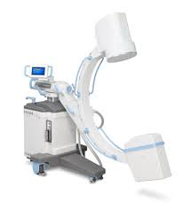
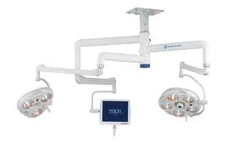

 |  |  |  |  |  |  | POLIGRAFO
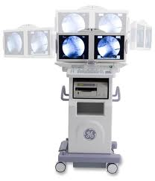
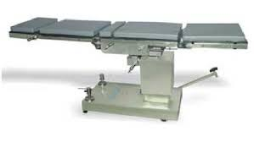

 |  |  |  |  |  |  | SALIDA DE VIDEO VGA | NODO-3

 |  |  |  |  | ESTACION DE TRABAJO
 | voz y datos |  |  |  | ARCO EN C
 | video |  |  |  |  | SALIDA DE VIDEO DVI

 |  |  |  |  |  |  |  | SW SISTEMAS

